JIMOS
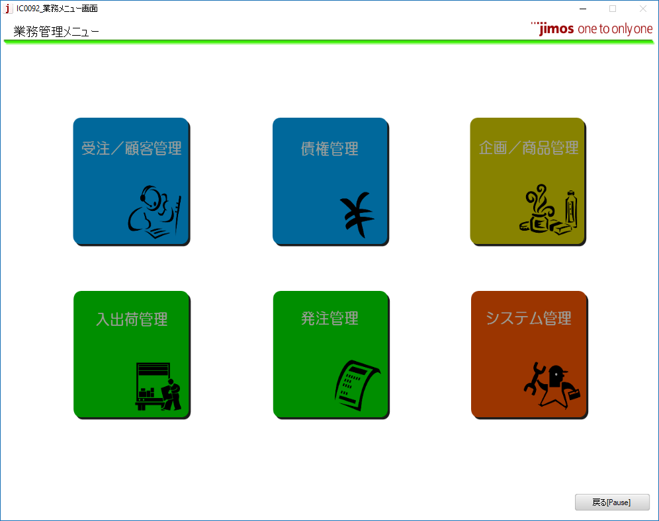
Prefix API/Batch:
 | ký tự 1 | Ký tự 2 | Ký tự 3
 | C | C | R | 94
 | C: Order customer (受注・顧客) | Client | Create/Update/Delete/Modify
 |  | B: batch
C
G
 | G: 債権 - liên quan đến tiền
B
 | E : Button 3 (債権 - Xuất nhập hàng)
 | D : 発注 B : 企画・プロモーション F : 在庫

E
D

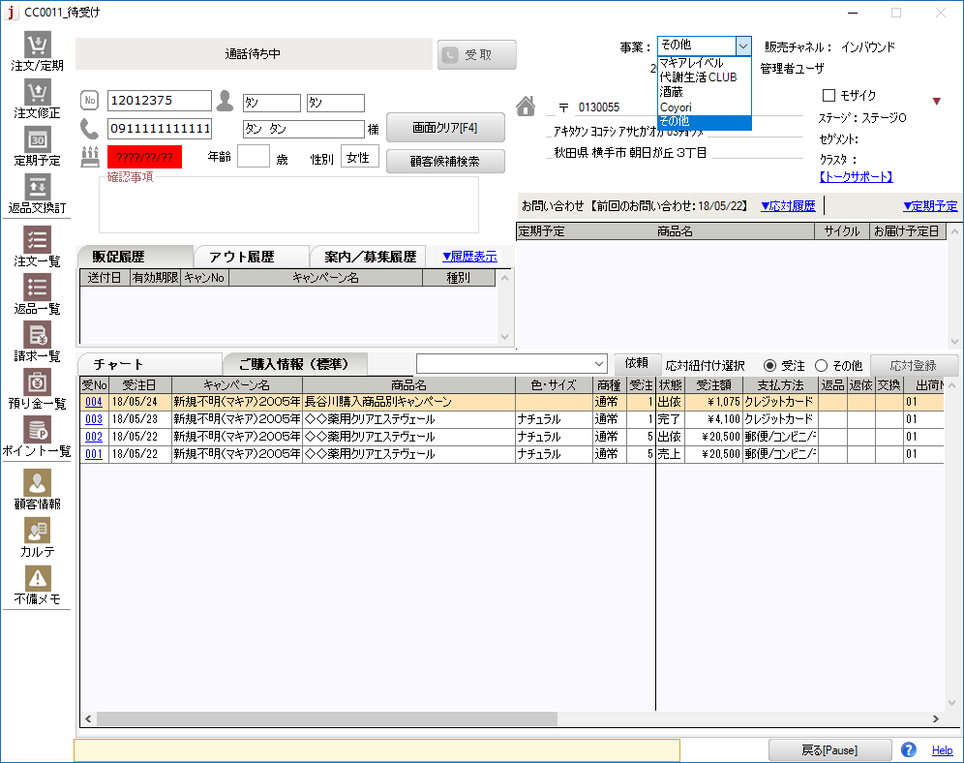

 | Combobox có 5 loại hiện tại 3 hãng sản phẩm mà jimos đang bán:

 | Có 5 mode order:
 |  | Normal Order |  |  | 通常注文
 |  | Edit normal Order |  |  | 注文修正
 |  | Cyrcle Order |  |  | 定期申込
 |  | Edit Cyrcle Order - Master |  |  | 定期マスタ修正
 |  | Edit Cyrcle Order - CM |  |  | 定期予定修正

 | Note meeting review source code

 | . Mục đích review
 | - Chia sẻ spec GB0090 cho các member khác hiểu để có thể backup được trong mọi trường hợp
 | - Nội dung GB0090:
 | GB0090: xuất hóa đơn và yêu cầu đòi tiền từ sony payment
 | Các bước chạy batch:
 | - đăng ký đơn thông thường
 | - xuất kho gấp
 | - chay batch confirm xuất hàng: EB0081
 | - chạy batch GB0021 cập nhật doanh thu
 | - chạy GB0090 yêu cầu đòi tiền

 | Thanh toán đen: Khách hàng trả tiền cho JIMOS thông qua sony payment
 | Thanh toán đỏ: khách hàng đổi/trả hàng thì JIMOS sẽ hoàn tiền cho khách hàng

 | GB0090: TT đen - smart
 | GB0093: Smart: TT đen => TT đỏ
 | GB0094: Direct: TT đen => TT đỏ

 | Memo nội dung review code:

 | 1. nội dung comment đang viết tiếng việt => cần chuyển sang tiếng anh
 | 2. cần refactor lại code: xóa comment, khai báo thừa biến
 | 3. cho constant phần header, footer xuất file

 | sẽ review thêm về logic code, dto

 | TT_MIG_JYOTO_DATA.BLCOT_KBN 「2： Đen」

 | カード会社返金が選べるパターン
 | ①Directオーソリで、Directに黒伝譲渡されている
 | ②Smartオーソリで、Smartに黒伝譲渡されている

 | ①のパターン
 | プロセスIDがない、移行用譲渡データにレコードが無い
 | ②のパターン
 | プロセスIDが有る

 | ※プロセスIDがなく、移行用譲渡データにレコードが有るパターンのみ
 | カード会社返金選べない
 | 7/18/18
 | A：Directオーソリ Direct黒伝
 | B： Smart黒伝
 | C：Smartオーソリ Direct黒伝
 | D： Smart黒伝
 | 15:55:00
 | Trả lời

 | Trích dẫn

 | Công việc

 | Đường dẫn

 | A
 | 15:55:00
 | プロセスID× 移行用譲渡データ×
 | 15:56:00
 | B
 | プロセスID× 移行用譲渡データ〇
 | ⇒GB0094で譲渡
 | 15:56:00
 | C is impossible
 | 15:57:00
 | D
 | プロセスID〇 移行用譲渡データ×
 | ⇒GB0090でfile output

 | Trạng thái việc hoàn trả đơn hàng

 |  | public static LocalDB.MasterSyncDBDataSet.TM_HNKN_HOHORow 郵便振込 { get { return Instance.FindByCodeValue("01"); } }
 |  | public static LocalDB.MasterSyncDBDataSet.TM_HNKN_HOHORow 銀行振込 { get { return Instance.FindByCodeValue("02"); } }
 |  | public static LocalDB.MasterSyncDBDataSet.TM_HNKN_HOHORow 現金書留 { get { return Instance.FindByCodeValue("03"); } }
 |  | public static LocalDB.MasterSyncDBDataSet.TM_HNKN_HOHORow 即時返金 { get { return Instance.FindByCodeValue("04"); } }
 |  | public static LocalDB.MasterSyncDBDataSet.TM_HNKN_HOHORow 雑収入 { get { return Instance.FindByCodeValue("06"); } }
 |  | public static LocalDB.MasterSyncDBDataSet.TM_HNKN_HOHORow 調整 { get { return Instance.FindByCodeValue("07"); } }
 |  | public static LocalDB.MasterSyncDBDataSet.TM_HNKN_HOHORow ポイント { get { return Instance.FindByCodeValue("09"); } }

 | Các phương thức thanh toán
 |  | public static LocalDB.MasterSyncDBDataSet.TM_SHRAI_HOHORow クレジットカード { get { return Instance.FindByCodeValue("1"); } }
 |  | public static LocalDB.MasterSyncDBDataSet.TM_SHRAI_HOHORow 代金引換 { get { return Instance.FindByCodeValue("2"); } }
 |  | public static LocalDB.MasterSyncDBDataSet.TM_SHRAI_HOHORow 郵便_コンビニ_モバイル { get { return Instance.FindByCodeValue("3"); } }
 |  | public static LocalDB.MasterSyncDBDataSet.TM_SHRAI_HOHORow 口座振替 { get { return Instance.FindByCodeValue("4"); } }
 |  | public static LocalDB.MasterSyncDBDataSet.TM_SHRAI_HOHORow 給与天引き { get { return Instance.FindByCodeValue("5"); } }
 |  | public static LocalDB.MasterSyncDBDataSet.TM_SHRAI_HOHORow 店舗その他 { get { return Instance.FindByCodeValue("6"); } }

 | Trạng thái đơn hàng:
 |  | KB0258応対ステータス区分
 |  | select * from TM_OTAI_SYRI_KBN;

 | -- don hang thanh cong + cac phuong thuc thanh toan khac nhau
 | select tjh.*, kssk.SYKKA_DTE from tt_jty_hdr tjh inner join tt_kkyak_shrai_hoho ho on ho.kkyak_shrai_hoho_id = tjh.kkyak_shrai_hoho_id and ho.shrai_hoho_kbn = '5'
 | inner join TT_KKYAK_SYKKA_SKN_KNRI kssk on kssk.KAIIN_NBR = tjh.KAIIN_NBR and kssk.JTY_NBR = tjh.JTY_NBR
 | where
 | exists ( select 1 from tt_jty_msai tjm where tjm.kaiin_nbr = tjh.kaiin_nbr and tjh.jty_nbr = tjm.jty_nbr and tjm.jty_msai_hyoji_sts_kbn = '09')
 | --and
 | --tjh.KAIIN_NBR = 12012395 and tjh.JTY_NBR = 13
 | order by kssk.SYKKA_DTE desc;

 | Trạng thái đơn hàng cụ thể
 | select a.JTY_MSAI_HYOJI_STS_KBN from TT_JTY_MSAI a where a.KAIIN_NBR = 12012376 and a.JTY_NBR = 8;

 | Số lần thanh toán |  | 一括
 | KB0229カード支払区分() |  | 分割2回
 |  |  | リボ
 |  |  | ボーナス一括

 | public KB0213受注明細ステータス区分() {
 |  |  | CodeItem[] codeItems = new CommonCodeItem[7];

 |  |  | codeItems[0] = new CommonCodeItem("1", "未確定", "未確定", 1, true, null, null, new Object[]{});
 |  |  | codeItems[1] = new CommonCodeItem("2", "受確", "受確", 2, true, null, null, new Object[]{});
 |  |  | codeItems[2] = new CommonCodeItem("3", "取消", "取消", 3, true, null, null, new Object[]{});
 |  |  | codeItems[3] = new CommonCodeItem("4", "指示", "指示", 4, true, null, null, new Object[]{});
 |  |  | codeItems[4] = new CommonCodeItem("5", "出確", "出確", 5, true, null, null, new Object[]{});
 |  |  | codeItems[5] = new CommonCodeItem("6", "売上", "売上", 6, true, null, null, new Object[]{});
 |  |  | codeItems[6] = new CommonCodeItem("7", "変更", "変更", 7, true, null, null, new Object[]{});
 |  |  | this.refreshCodeItems(codeItems);
 |  | }

 | Màn hình thể hiện đơn hàng màu đỏ là trả hàng

 | TT_KKYAK_SYKKA_SKN_KNRI.SYKKA_DTE |  |  | Ngày xuất hàng

 | select * from tt_jty_hdr tjh
 | inner join tt_kkyak_shrai_hoho ho on ho.KKYAK_SHRAI_HOHO_ID = tjh.KKYAK_SHRAI_HOHO_ID and ho.SHRAI_HOHO_KBN = '1' --カード
 | inner join TT_KKYAK_SYKKA_SKN_KNRI kssk on kssk.KAIIN_NBR = tjh.KAIIN_NBR and kssk.JTY_NBR = tjh.JTY_NBR
 | where (tjh.KAIIN_NBR,tjh.JTY_NBR) in (
 | select tjm1.KAIIN_NBR,tjm1.JTY_NBR from tt_jty_msai tjm1
 | inner join tt_jty_msai tjm2 on tjm1.KAIIN_NBR = tjm2.KAIIN_NBR and tjm1.JTY_NBR = tjm2.JTY_NBR and tjm1.JTY_MSAI_NBR <> tjm2.JTY_MSAI_NBR and tjm2.JTY_MSAI_HYOJI_STS_KBN = '09' and tjm2.HNPIN_STS_KBN is null and tjm1.SYKKA_JI_SYKKA_NBR = tjm2.SYKKA_JI_SYKKA_NBR
 | inner join tt_jty_msai tjm3 on tjm1.KAIIN_NBR = tjm3.kaiin_nbr and tjm1.JTY_NBR = tjm3.jty_nbr and tjm3.JTY_MSAI_NBR <> tjm2.JTY_MSAI_NBR and tjm3.JTY_MSAI_NBR <> tjm1.JTY_MSAI_NBR and tjm2.JTY_MSAI_HYOJI_STS_KBN = '09' and tjm3.HNPIN_STS_KBN is null and tjm2.SYKKA_JI_SYKKA_NBR = tjm3.SYKKA_JI_SYKKA_NBR
 | where tjm1.HNPIN_STS_KBN = '4'
 | and tjm1.JTY_MSAI_HYOJI_STS_KBN = '09'
 | );

 | CCR088
 | Lưu ý:

 | TT_KKYAK_SYKKA_SKN_KNRI | Customer shipment receivables management |  |  |  |  | Quản lý các khoản phải thu khách hàng
 | TT_SYKKA_BTU_RYO_HSI_KNRI | Shipment by using generation management |  |  |  |  | Lô hàng bằng cách sử dụng quản lý thế hệ

 | JTY_MSAI_HYOJI_STS_KBN | Code: status hiển thị chi tiết hóa đơn
 | HNPIN_STS_KBN | Code: Status trả hàng
 | SYKKA_JI_SYKKA_NBR | Mã xuất kho khi xuất kho
 | AZUKARKN_RYO | Deposits use |  | Tiền gửi sử dụng

 | RKI_URAGE_GAK | Total sales amount
 | TT_SKN_URAGE_RIREKI | 債権売上履歴 |  | Lịch sử bán hàng phải thu

 | ttSknUrageRirekiDao

Các bước run batch GB0093
 | 1. 通常受注作成
 | 2. 緊急出荷（EB9901
 | xong update TT_SYKKA_HDR
 | 3. 出荷確定（GB0021）
 | 4. 完了（GB0090）
 | 5. 画面で返品依頼（CC0075⇒CC0078⇒CC0079）
 | 6. 返品確定（GB0030）- 返品の場合だけ
 | バッチを実行する前に
 | 返品依頼ヘッダ．返品依頼ステータス＝30、返品依頼明細．返品依頼明細ステータス＝30
 | TT_HNPIN_IRAI_HDR.HNPIN_IRAI_STS_KBN
 | TT_HNPIN_IRAI_MSAI.HNPIN_IRAI_MSAI_STS_KBN
 | にすることを忘れないこと。
 | where kaiin_nbr & jty_nbr
 | 7. GC0043
 | 8. GB0041実行

1.Lay thong tin lich tra no tu bang nay | TT_HNKN_YOTE | Repayment schedule |  |  |  | Dự định trả hàng
 | TT_JYOTO_NYKN_ZNGK_KNRI | Transfer payment balance management |  |  |  | Chuyển khoản quản lý số dư thanh toán

 | JYOTO_NYKN_ZNGK | Transfer payment balance |  |  |  | Số dư còn lại để chuyển khoản |  |  |  | 6107
2. Bang luu thong tin tien trong tk cua khach hang | TT_JYOTO_NYKN_ZNGK_KNRI | bảng lưu số dư còn lại của khách hàng cần chuyển khoản
 |  |  |  |  |  |  |  | so tien hoan | HnknGak | 432
 | TT_CARD_SKN_JYOTO_HDR | Bảng chuyển khoản thẻ cho vay

 | HnknHohoKbn | // 返金方法＝"13：カード会社返金" |  |  |  |  |  | refund method = "13: hoàn lại tiền của công ty thẻ"

3. Bang Chuyển giao lại lịch sử thay đổi quản lý số dư còn lại: insert bản ghi mới và update thêm tiền | TT_JYOTO_NYKN_ZNGK_KNRI_HNKO | Bang Chuyển giao lại lịch sử thay đổi quản lý số dư còn lại
 |  |  |  |  |  |  |  |  |  | 5675
 | TT_JYOTO_NYKN_ZNGK_KNRI_HNKO | JYOTO_NYKN_ZNGK |  | lưu số tiền còn lại
 |  |  |  |  |  |  |  |  |  | 5032
4. Bảng chuyển khoản thẻ cho vay | TT_CARD_SKN_JYOTO_HDR |  |  |  |  |  |  |  |  | 3000

 | Trạng thái của việc trả hàng
 | HNPIN_IRAI_STS_KBN | TT_HNPIN_IRAI_HDR |  |  | Return request header - header yêu cầu trả hàng
 | 10 | 返品依頼: yêu cầu trả hàng
 | 30 | 受取確定 | Xác nhận trả hàng
 | 90 | 返品確定 | Hoàn tất trả hàng

Lưu ý: CCM021, CCR088

 | kkyakSykkaSknKnri.getRkiUrikakeGak() |  | 9775
 | kkyakSykkaSknKnri.getRkiHnpinZmiGak() |  | 9064
 | ttHnpinIraiHdr.getHnpinIraiGak() |  | 1575
 | kkyakSykkaSknKnri.getRkiNbkiGak() |  | 0

 | TT_SKN_URIKAKE_KESIKM_RIREKI |  | Đăng ký dữ liệu lịch sử cho vay trả lại hàng hóa

Config tool EscottTool chạy trên local máy dev
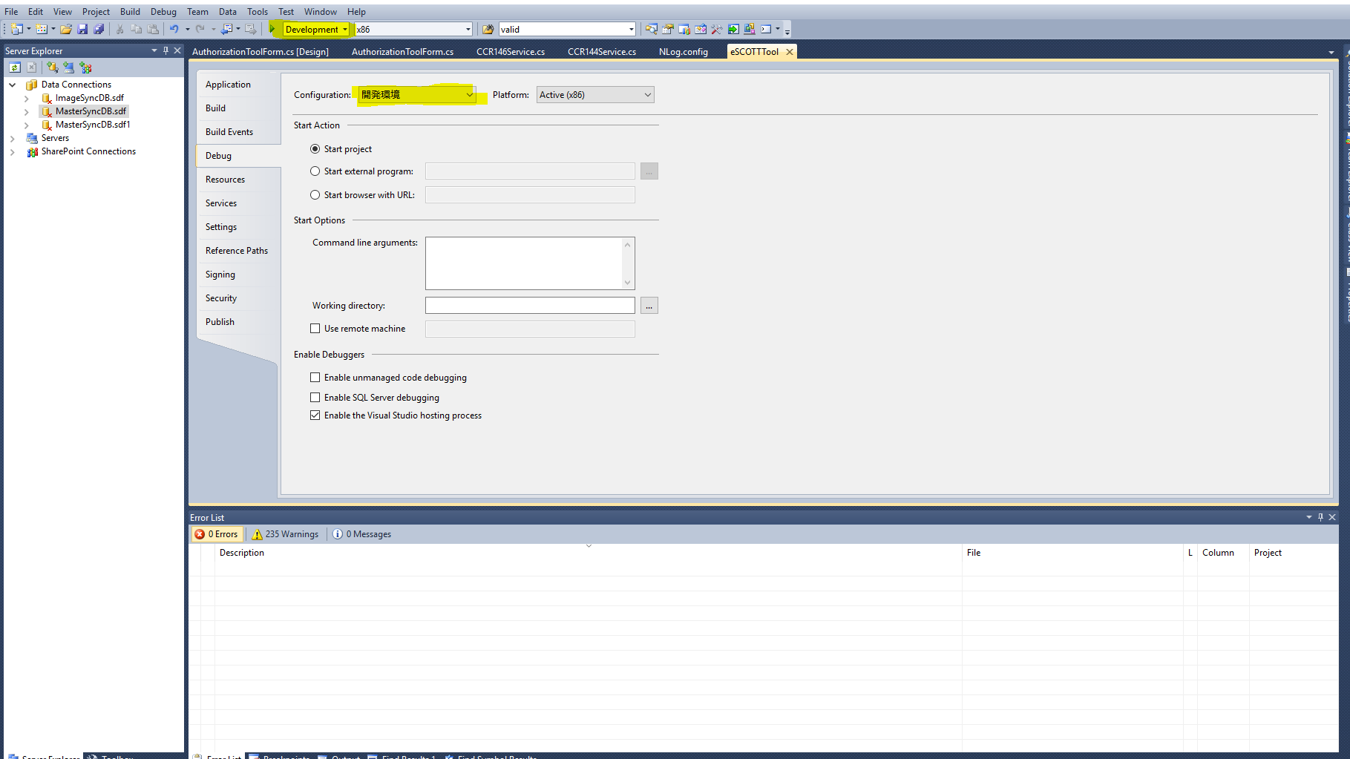

有効性チIック | đánh giá hiệu quả
カード番号 | card number
名_人 | card name
有効期限 | expiration date
支忆回数 | Số lần thanh toán
支忆額 | Tiền
会頁番号 | number page
事案部コード | case code
受注番号 | order number
オーソリ管理番号 | authorization number
才ーソリ結果コード | talisman result code

Trạng thái của các đơn hàng | KB0212

public static LocalDB.MasterSyncDBDataSet.TM_JTY_MSAI_HYOJI_STSRow 受残 { get { return Instance.FindByCodeValue("01"); } }
public static LocalDB.MasterSyncDBDataSet.TM_JTY_MSAI_HYOJI_STSRow 予約 { get { return Instance.FindByCodeValue("02"); } }
public static LocalDB.MasterSyncDBDataSet.TM_JTY_MSAI_HYOJI_STSRow 引当 { get { return Instance.FindByCodeValue("03"); } }
public static LocalDB.MasterSyncDBDataSet.TM_JTY_MSAI_HYOJI_STSRow 変更 { get { return Instance.FindByCodeValue("04"); } }
public static LocalDB.MasterSyncDBDataSet.TM_JTY_MSAI_HYOJI_STSRow 出依 { get { return Instance.FindByCodeValue("05"); } }
public static LocalDB.MasterSyncDBDataSet.TM_JTY_MSAI_HYOJI_STSRow 出確 { get { return Instance.FindByCodeValue("06"); } }
public static LocalDB.MasterSyncDBDataSet.TM_JTY_MSAI_HYOJI_STSRow 売上 { get { return Instance.FindByCodeValue("07"); } }
public static LocalDB.MasterSyncDBDataSet.TM_JTY_MSAI_HYOJI_STSRow 入金 { get { return Instance.FindByCodeValue("08"); } }
public static LocalDB.MasterSyncDBDataSet.TM_JTY_MSAI_HYOJI_STSRow 完了 { get { return Instance.FindByCodeValue("09"); } }
public static LocalDB.MasterSyncDBDataSet.TM_JTY_MSAI_HYOJI_STSRow 取消 { get { return Instance.FindByCodeValue("10"); } }
public static LocalDB.MasterSyncDBDataSet.TM_JTY_MSAI_HYOJI_STSRow 督１ { get { return Instance.FindByCodeValue("11"); } }
public static LocalDB.MasterSyncDBDataSet.TM_JTY_MSAI_HYOJI_STSRow 督２ { get { return Instance.FindByCodeValue("12"); } }
public static LocalDB.MasterSyncDBDataSet.TM_JTY_MSAI_HYOJI_STSRow 督３ { get { return Instance.FindByCodeValue("13"); } }
public static LocalDB.MasterSyncDBDataSet.TM_JTY_MSAI_HYOJI_STSRow 委託 { get { return Instance.FindByCodeValue("14"); } }
public static LocalDB.MasterSyncDBDataSet.TM_JTY_MSAI_HYOJI_STSRow 倒１ { get { return Instance.FindByCodeValue("15"); } }
public static LocalDB.MasterSyncDBDataSet.TM_JTY_MSAI_HYOJI_STSRow 倒２ { get { return Instance.FindByCodeValue("16"); } }
public static LocalDB.MasterSyncDBDataSet.TM_JTY_MSAI_HYOJI_STSRow 倒３ { get { return Instance.FindByCodeValue("17"); } }

1) | GB0021: Cập nhật doanh thu
 |  | Điều kiện thực hiên:
 |  |  | Có đơn hàng đã được xác nhận

 |  | 1) | Tạo đơn hàng thông thường (Hoặc đơn hàng tạo ra từ kế hoạch gửi định kì Qua batch CB0120)
 |  | 2) | Thực hiện xuất kho nhanh */ Xem sheet Chạy batch từ unimo
 |  | 3) | sửa Header Xuất kho.Ngày xác nhận xuất kho = not null
select a.SYKKA_KAKTE_DTE, a.SYKKA_KAKTE_FLG, a.JTY_NBR from proc.TT_SYKKA_HDR a
where a.KAIIN_NBR = '12009564'
--and a.JTY_NBR = '3'
--update proc.TT_SYKKA_HDR a
--set a.SYKKA_KAKTE_DTE = '2016/06/14',
-- a.SYKKA_KAKTE_FLG = '1'
--where a.KAIIN_NBR = '12009564'
--and a.JTY_NBR = '3'xác nhận đơn hàng
 |  |  | TT_SYKKA_HDR.SYKKA_KAKTE_DTE = not null
 |  |  | Header Xuất kho.Flag xác nhận xuất kho = 1 |  |  |  |  |  | select a.SYKKA_KAKTE_DTE, a.SYKKA_KAKTE_FLG, a.JTY_NBR from proc.TT_SYKKA_HDR a
 |  |  | TT_SYKKA_HDR.SYKKA_KAKTE_FLG = 1 |  |  |  |  |  | where a.KAIIN_NBR = '12009564'
 |  |  | * Thao tác trên gọi chung là xác nhận đơn hàng |  |  |  |  |  | --and a.JTY_NBR = '3'
 |  |  |  |  |  |  |  |  | --update proc.TT_SYKKA_HDR a
 |  | Phương pháp thực hiện |  |  |  |  |  |  | --set a.SYKKA_KAKTE_DTE = '2016/06/14',
 |  |  | Gọi lệnh $ ./GB0021 |  |  |  |  |  | -- a.SYKKA_KAKTE_FLG = '1'
 |  | Điều kiện sau khi thực hiện: |  |  |  |  |  |  | --where a.KAIIN_NBR = '12009564'
 |  |  | Có thể thực hiện trả hàng

 | GB0090 Tạo dữ liệu liên quan đến thẻ chuyển cho sony payment
 | Chạy các bước trên sau đó chạy ./GB0090

PMP
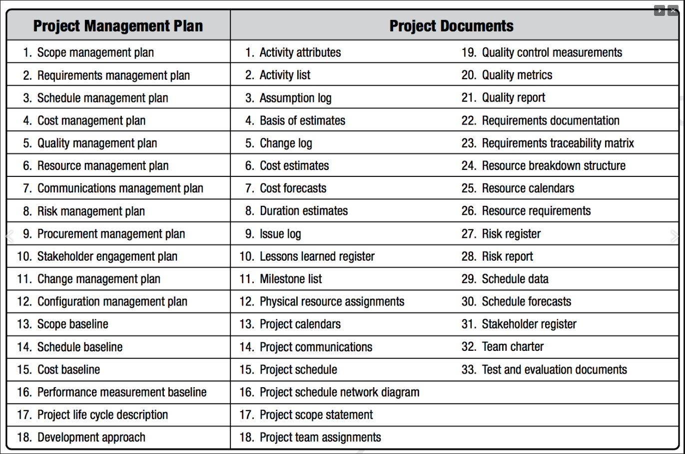
khái niệm về stakeholder:

 | A stakeholder is an individual, group, or organization who may affect, be affected by or perceive itself to be affected by a decision, activity, or outcome of a project. PMBOK
 | stakeholder là những cá nhân, tập thể, nhóm ng ảnh hưởng hoặc bị ảnh hưởng bới những quyết định, activities cho đầu ra của dự án
 | baom gồm: | project team,
 |  | project sponsors
 |  | Project Manager
 |  | Portfolio Manager
 |  | Management
 |  | Other managers: functional manager, operational manager, admin manager…
 |  | Internal customer.

 | External Stakeholder
 |  | End user’s project outcome
 |  | A supplier
 |  | Subcontractors
 |  | Government
 |  | Local Communities
 |  | Media

